关系图
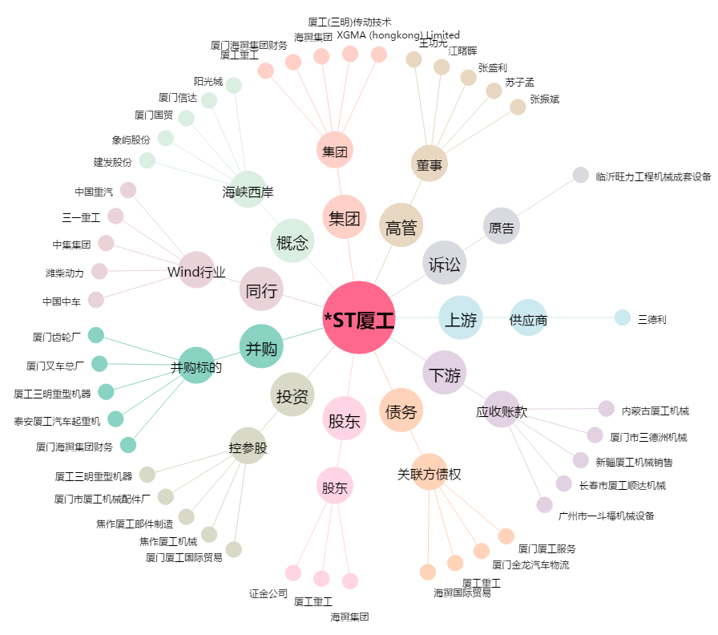
*ST厦工[600815.SH] - 关系概览图

